Khác
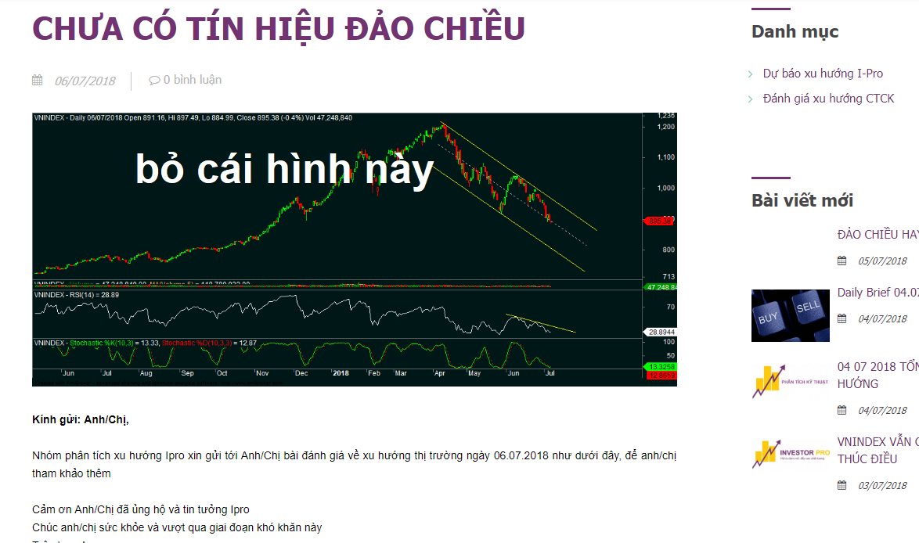
 | Linh | Thông
Link liên kết
Bình luận
Hình ảnh | Thêm chức năng bỏ hình sau khi chọn

Trang Chủ

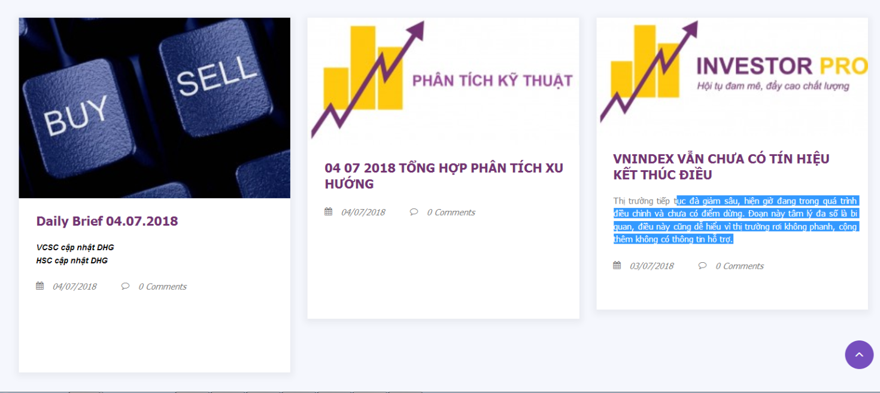
Bố cục trang | 2. Bỏ cột màu tím về cổ phiếu bên góc phải màn hình 4. Các khung "Xem tất cả " sẽ có nền vàng, chữ màu trắng 5. Chữ tiêu đề chuyển sang màu tím 6. Cố định kích thước bài viết hiển thị

2. Bỏ cột màu tím về cổ phiếu bên góc phải màn hình
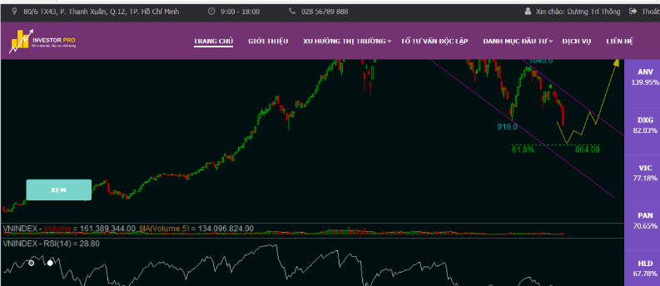

4. Các khung hỗ trợ sẽ có nền vàng, chữ trắng

5. Chữ tiêu đề chuyển sang màu tím

6. Cố định kích thước bài viết hiển thị

Xu hướng thị trường
 | Linh | Thông
Giao diện | 4. Bài viết nào mới sẽ xuất hiện dấu nháy có chữ "new" kế bên 5. Lỗi hiển thị format |  | #ad47ab
 | 6.danh mục xu hướng thị trường, danh mục đầu tư show hêt bài viết theo thứ tự mới nhất
 | 7.Bỏ Cổ phiếu tiềm năng, thêm báo cáo phân tích tổng hợp
1. Lỗi tràn hình

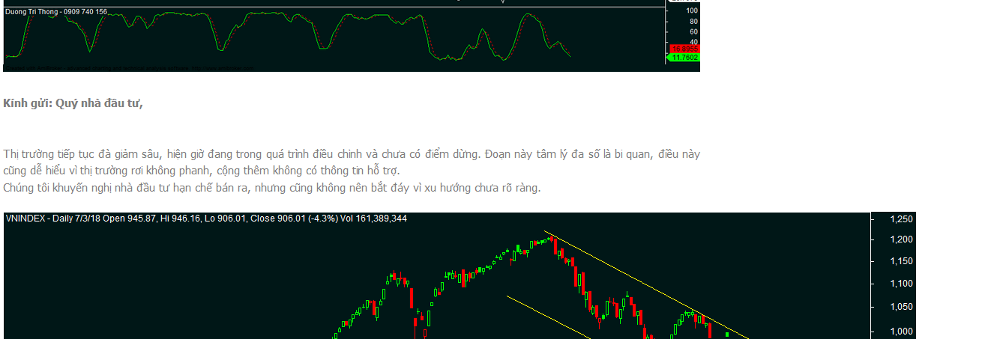

2. Format bảng không điều chỉnh được

4. Bài viết nào mới sẽ xuất hiện dấu nháy có chữ "new" kế bên

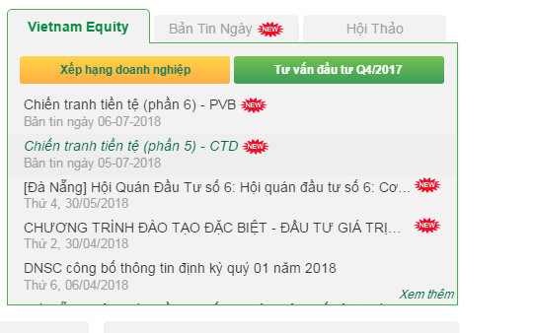

5. Lỗi hiển thị format
Giao diện admin

Giao diện khách hàng

Danh mục đầu tư
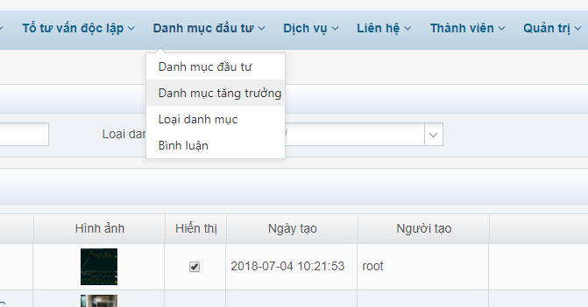
1. Tên mục bị lỗi
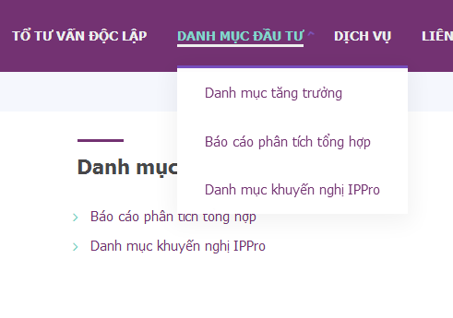

2. Danh mục tăng trưởng
Khi click từng mã cổ phiếu ra n ó hiện tên"Mã Cổ Phiêu ABC", thay cái này bằng tên của từng cổ phiếu được không. Ví dụ" VNM - CÔNG TY CỔ PHẦN SỮA VIỆT NAM"
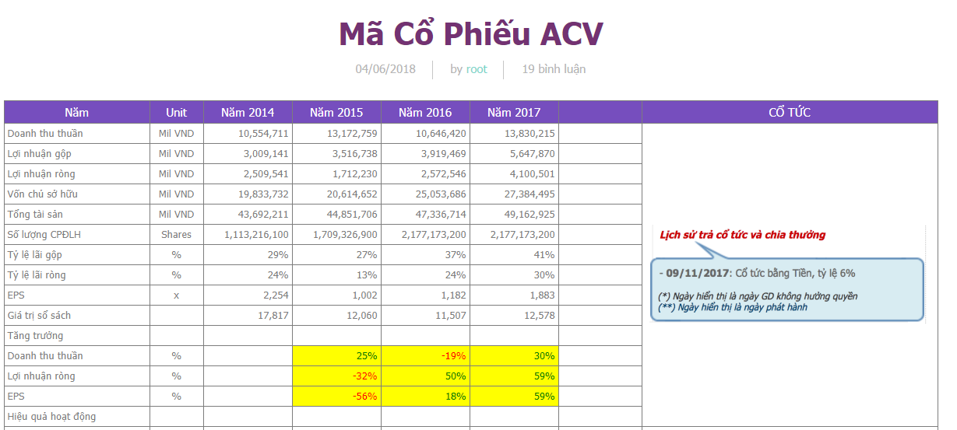
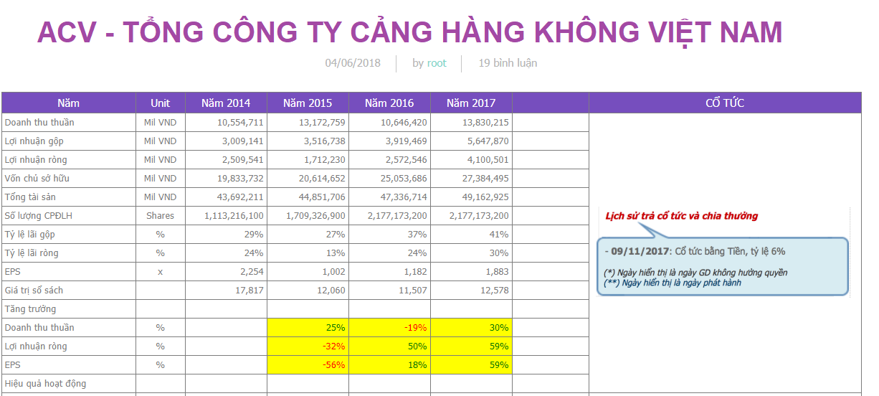

3. Không thấy xuất hiện Danh mục tăng trưởng trong Loại danh mục. Không xóa được loại danh mục " Danh mục khuyến nghị IPPro

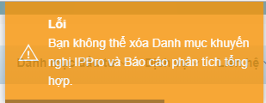

4. Không thấy báo cáo phân tích tổng hợp trong mục Danh mục đầu tư

Liên hệ

Hiển thị | 1. Nút đăng kí chuyển sang chữ trắng, nền vàng

1. Nút đăng kí chuyển sang chữ trắng, nền vàng

